工作表 1
Memo
requests chan request

request
key string
response chan<- result
entry
res result
ready chan struct{}

result
value interface{}
err error

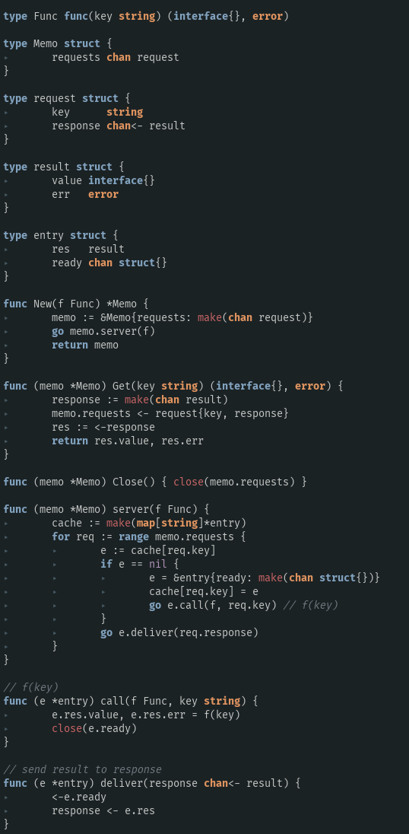
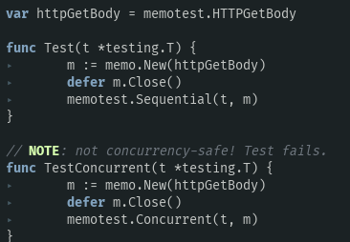

a1

b1

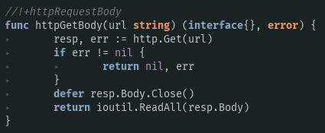

memo.server(httpGetBody)
自此一个协程运行起来了，专门处理所有收到的请求，而所有的请求都在存放在：
channel ：memo.requests
c3

a2
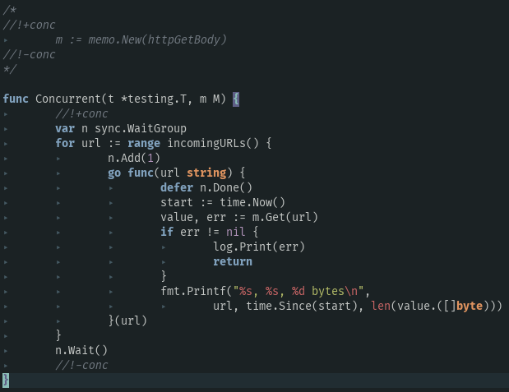
a3
从内存开辟空间，用已知的key和空 response（result） 构建 request 并把它塞入：
memo.requests

b5
b2

把刚塞进 memo 里的response（空的result） 塞入 res，返回

b4

memo.requests 一开始是block 在这里的，直到【b5】被执行，任督二脉打通，代码进入新纪元

a4

a5

c1

如果cache里没有这个url，这个key的value，那么就执行 entry.call()，也就是e.f(key)，也就是 httpGetBody(key), 讲返回值交给 entry的 res 的value和err。
d1
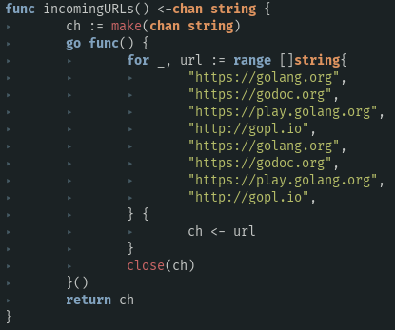

c2
c4
这里，关闭了 e.ready，那么被e.ready block的点【d2】【d3】就可以继续通讯了
b3

d2
d3

